상품제안서
KF94구급함선물세트(+크리넥스마스크) | 상품코드: F17678

 |  |  |  |  |  |  | 02-412-0044 | www.easy1.co.kr
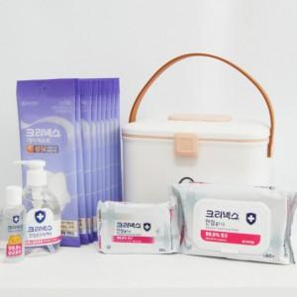

【상세/제작정보】 | <p>*칫솔살균기 추가 가능합니다(비용문의바랍니다)*</p>

【인쇄/포장옵션】 | 스티커 / 포장불가능

【공급단가】 | 수량 | 20~ | 50~ | 100~ | 300~ | 500~
*VAT별도 | 단가 | 33,750원 | 32,500원 | 31,250원 | 30,000원 | 29,250원

【상품 URL】 | https://dev.easy1.co.kr:443/src/goods_detail.php?gdno=17678

